Sheet2
■MAP実績収集システムの使い方説明

本システムはNASCAの生産実績を抽出できるシステムです。
NASCA端末を使用せず、シチズン電子のPCで実績を確認できます。
※必ずシチズン社内LANに接続の上、使用をお願いします。
シート1.「実績収集」に関して

データ抽出結果
※実績収集の使い方説明です。

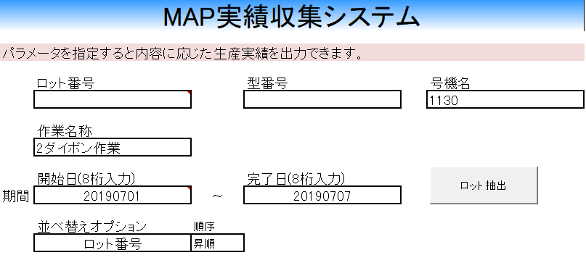

選択式

選択式

選択式

使い方説明
各項目を指定し、そのあとロット抽出ボタンを押すと、条件に応じた実績をN列以降に抽出して表示します。
例： LEDダイボンドの1130号機で、2019年7月1日～2019年7月7日
までの実績を確認したい
→
----------------------------------------------------
号機名：1130 と入力
作業名称： 2ダイボン作業 を選択
開始日：20190701
完了日：20190707
※並べ替えオプションはどの項目でソートしたいかを選択するもの
※指定しない欄は空白で問題ございません。
----------------------------------------------------
上記を入力してロット抽出ボタンを押す
注意点
##################################################################################
・リアルタイムの生産実績を知りたい場合は、ARMSで確認をお願いします。
ARMSからNASCAへ連携がかかったデータのみ閲覧可能です。
##################################################################################
・「型番号」、「作業名称」、「並べ替えオプション」のみ選択式です。
・他の項目は、全て手入力です。
・期間の「開始日」と「完了日」は必ず入力をお願いします。
・開始日と完了日は年、月、日を8桁で入力をお願いします。
・NASCAデータアウトプット開始時期の関係で2018年11月～の実績のみとなります。それ以前のデータを閲覧する場合は、NASCAの利用をお願いします。

シート2.「ロット一括検索」に関して

※ロット一括検索の使い方説明です。

調べたいロットが複数ある場合、以下にまとめて入力するとロット詳細を表示

まず作業工程を選択
※選択式

ロットNoの1行下より連続してロットを入力
その後、複数ロット検索ボタンを押して抽出
※途中空白があると、
空白直前までのロットしか検索しません。

シート3.「ロットトレース」に関して

※ロットトレース機能の使い方に関してです。
①ロット抽出方法の選択
ブレンドロットを子展開したい場合は、
「ブレンドロット⇒アッセンロット」を選択 (※Z⇒Y、Y⇒Lの展開可能)
アッセンロットの含まれているブレンドロットを探したい場合は
「アッセンロット⇒ブレンドロット」を選択

②対象ロット一覧を記載
「B7」より下に連続してロットを記入してください
※「Y」ロットも入力可能です。
①で「Z」ロットを展開したときに、「Y」が含まれていた場合、「Y」ロット全てを展開します。

シート4.「資材検索」に関して

ロット番号入力欄にロットを入力
(1ロットのみ)

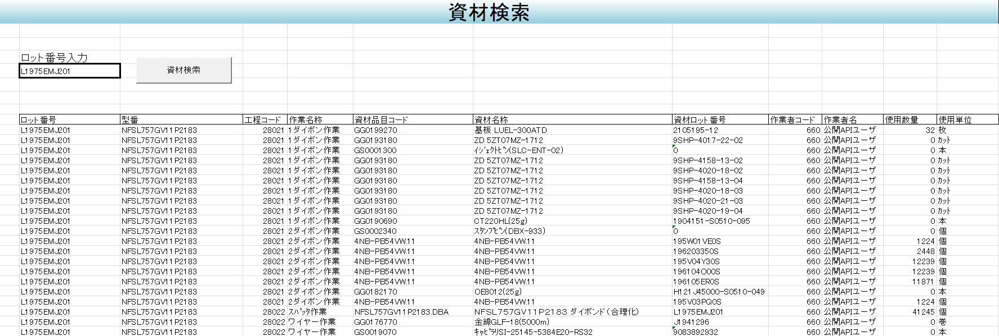

「資材検索」ボタンを押すと、
資材一覧が工程ごと表示される
工程作業順に表示

シート5.「複数ロット資材検索」に関して

資材を調べたい作業工程を選択
※選択式

使用した資材を横に並べてデータ抽出します。
複数ある場合は、横に並んでいきます。

ロット番号の1行下より連続してロットを入力
その後、複数ロット資材検索ボタンを押して抽出
※途中空白があると、
空白直前までのロットしか検索しません。

